상품제안서
양털 플란넬 포토담요(사각봉재) | 상품코드: S43209

 |  |  |  |  |  |  | 02-713-8555 | www.synergygift.co.kr
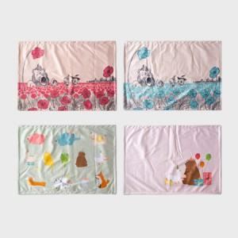 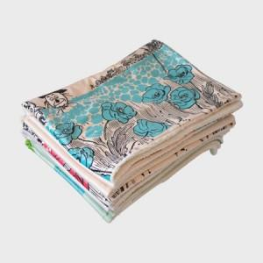 

【상세/제작정보】

【인쇄/포장옵션】 | DTP컬러전사 / OPP(비닐)

【공급단가】 | 수량 | 100~ | 300~ | 500~ | 1,000~ | 3,000~
*VAT별도 | 72*100 | 14,300원 | 13,530원 | 12,870원 | 12,540원 | 12,320원
 | 72*140 | 18,200원 | 17,220원 | 16,380원 | 15,960원 | 15,680원
 | 100*140 | 23,400원 | 22,140원 | 21,060원 | 20,520원 | 20,160원

【상품 URL】 | https://www.synergygift.co.kr:443/src/goods_detail.php?gdno=43209

